グラフDB用データの理解
edge固有ID
一意に決まる
プロパティ列
vertices
edgeの種類
vertices
vertices（ノードファイル） | edges（エッジファイル）

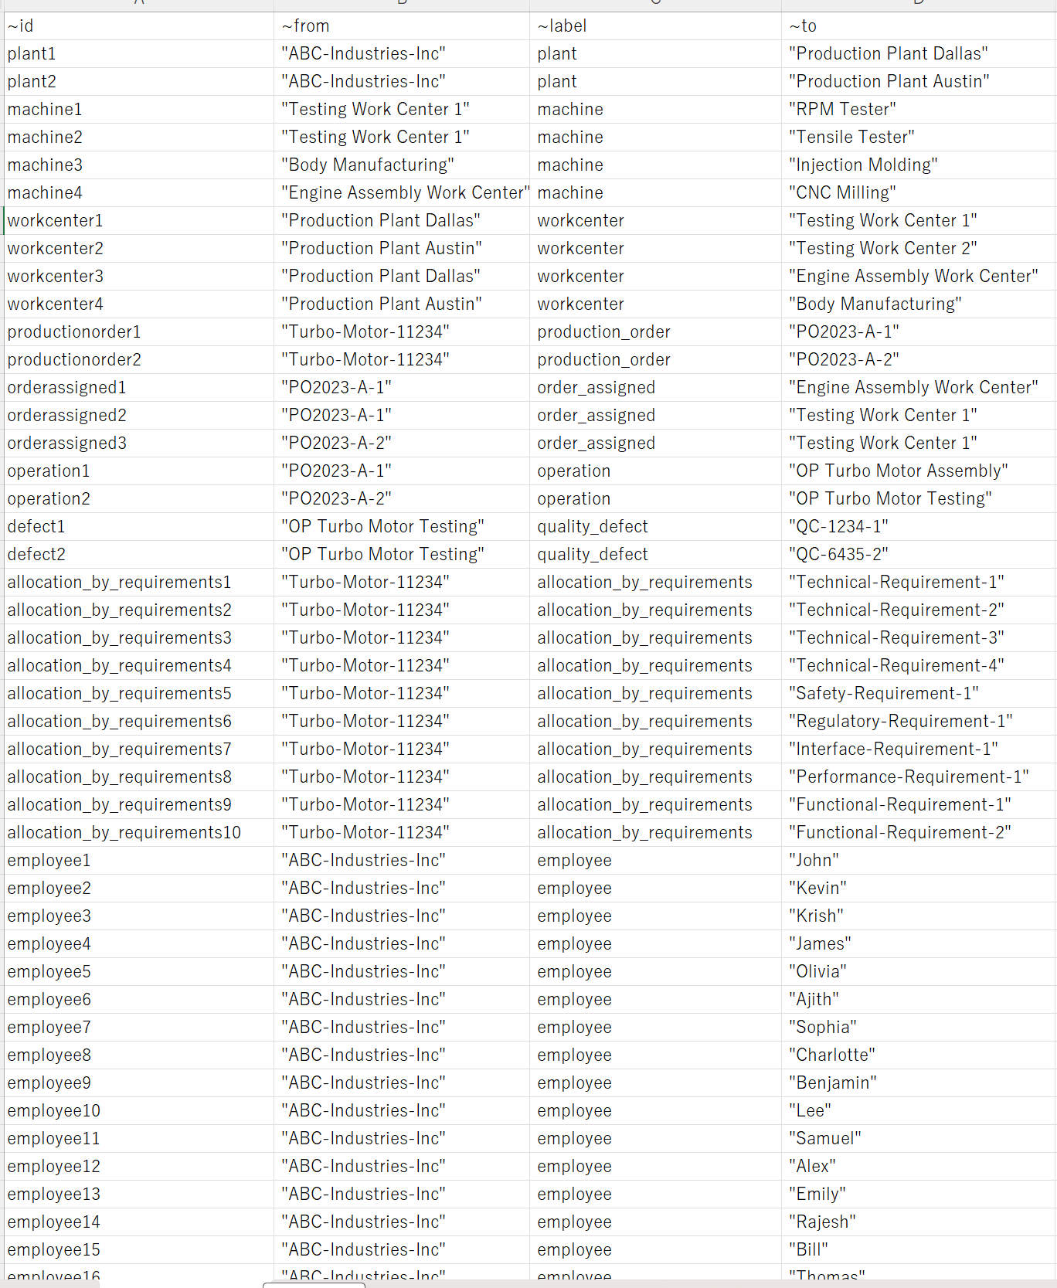
v_defect | e_allrelationships

ファイル毎にlabelは1つにするのが安全

v_document

タイムスタンプ情報をプロパティ列に追加？
idはかんばんシリアル？

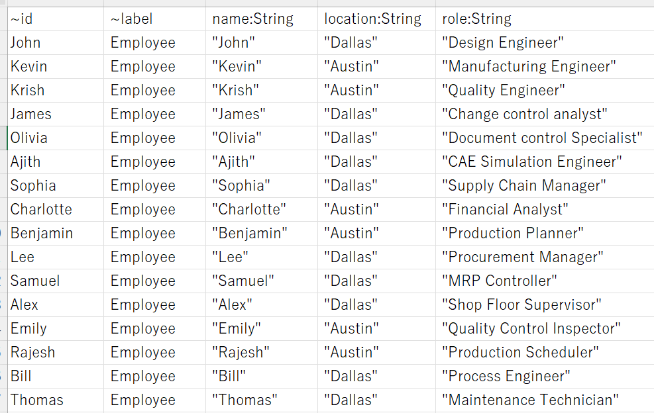
v_document

v_machine

v_operation

v_organization

v_part

Sheet1
ルール |  |  |  |  |  |  |  |  | スネークケース：SUPPLIER_FACTORY
 | ・~id（識別子）は一意に決める必要がある。~idは参照キーとして使用される |  |  |  |  |  |  |  | キャメルケース：SupplierFactory
 |  |  |  |  |  |  |  |  | パスカルケース：SUPPLIERFACTORY

スコープ
 | ・一部簡略化

ノード（エンティティ） |  |  |  |  |  |  |  |  |  |  |  |  |  | エッジ（リレーション）

 | v_supplierfactory |  |  |  |  |  |  |  |  |  |  |  |  |  | e_from_supplierfactory_to_seibishitu.csv
 |  | 仕入先名_仕入先工場名 |  |  |  |  |  |  |  |  |  |  |  |  |  |  | 仕入先名_仕入先工場名 |  | 整備室コード
 |  | ~id | ~label |  |  |  |  |  |  |  |  |  |  |  |  | ~id | ~from | ~label | ~to
 |  |  | SUPPLIER_FACTORY |  |  |  |  |  |  |  |  |  |  |  |  | supplierfactory_seibishitu_1 |  | SUPPLIES_PART_TO

 |  |  |  |  |  |  |  |  |  |  |  |  |  |  |  | 作成方法：所在管理テーブルから作成

 | v_part |  |  |  |  |  |  |  |  |  |  |  |  |  | e_from_seibishitu_to_part.csv
 |  | 品番_整備室コード |  | 品名 |  |  |  |  |  |  |  |  |  |  |  |  | 整備室コード |  | 品番_整備室コード
 |  | ~id | ~label | part_name |  |  |  |  |  |  |  |  |  |  |  | ~id | ~from | ~label | ~to
 |  |  | PART |  |  |  |  |  |  |  |  |  |  |  |  | seibishitu_part_1 |  | MANAGES_PART

 |  |  |  |  |  |  |  |  |  |  |  |  |  |  |  | 作成方法：所在管理テーブルから作成

 | v_kanban |  |  |  |  |  |  |  |  |  |  |  |  |  | e_from_part_to_kanban.csv
 |  | かんばんシリアル |  | 発注日時 | 印刷日時 | 検収日時 | 順立装置入庫日時 | 順立装置出庫日時 | 回収日時 |  |  |  |  |  |  |  | 品番_整備室コード |  | かんばんシリアル
 |  | ~id | ~label | order_timestamp | print_timestamp | acceptance_timestamp | stock_in_timestamp | stock_out_timestam | collection_timestamp |  |  |  |  |  |  | ~id | ~from | ~label | ~to
 |  |  | KANBAN |  |  |  |  |  |  |  |  |  |  |  |  | part_kanban_1 |  | HAS_KANBAN

 |  |  |  |  |  |  |  |  |  |  |  |  |  |  |  | 作成方法：所在管理テーブルから生成

 | v_tehai_hitsuyosu |  |  |  |  |  |  |  |  |  |  |  |  |  | e_from_part_to_plan_quantity.csv
 |  | 品番_整備室コード_日付 |  | 日付 | 日量数 |  |  |  |  |  |  |  |  |  |  |  | 品番_整備室コード |  | 品番_整備室コード_日付
 |  | ~id | ~label | usage_date | planned_daily_usage |  |  |  |  |  |  |  |  |  |  | ~id | ~from | ~label | ~to
 |  |  |  |  |  |  |  |  |  |  |  |  |  |  |  |  |  | HAS_PLAN_QUANTITY

 |  | メモ：

 | v_tehai_unyo |  |  |  |  |  |  |  |  |  |  |  |  |  | e_.csv
 |  | 品番_整備室コード_設定日_削除日 |  | 収容数 | 箱種 | A | B | C | 基準在庫日数 | 基準在庫枚数 | 設定日 | 削除日 | 登録日
 |  | ~id | ~label |  |  |  |  |  |  |  |  |  |  |  |  | ~id | ~from | ~label | ~to

 |  | メモ：

株式会社アイシン

必要

HAS_PLANT

不要
安城第一工場
仕入先名

BELONGS_TO
工程の繋がり

部品在庫を管理する工程
HAS_PLANT

整備室1Z
加工・組立工程
他の工程も追加できるようにスキーマ構造を検討
何をノードするか？
・工程とモノ
・ドリルダウンできる
仕入先名_仕入先工場
SUPPLIES

トラックダイヤをprppertyで持たせる？

整備室1Y

モノの繋がり

MANAGES_PART

HAS_DESIGN_INFO

2025-08-01
品番_整備室コード
品番_整備室コード

HAS_PLAN_QUANTITY

2025-08-02

HAS_KANBAN

2025-08-03

かんばんn
かんばん1
かんばん2

在庫予測

